Defectos Sprint 1
Id | Titulo | Descripción | Resultado Actual | Resultado Esperado | Pasos para reproducción | Estado | Prioridad (Cliente) | Severidad (IT) | Reportado por | Asignado a | TC_relacionado | Documentacion
bug_001 | Validación campos vacíos - bloque Registro | Cuando se deja sin completar un campo, no se indica que el mismo es de caracter obligatorio | Cuando se deja sin completar el campo "Confirmar contraseña" muestra un mensaje en color rojo indicando que ambas contraseñas deben ser iguales | Se indica con una sombra de color rojo sobre el campo "Confirmar contraseña" que el mismo es de caracter obligatorio | 1. Se ingreso a la url de la página 2. Se completo el campo Nombre , apellido, correo electrónico y contraseña con valores válidos 3. Se dejo vacío el campo "Confirmar contraseña" 4. Se presiono el botón "Crear Cuenta" | Resuelto | Baja | Baja | Martina Terraza |  | book_registro_014
bug_002 | Validación campos vacíos - bloque Login | Cuando se dejan campos vacíos en el bloque de Login muestra un mensaje indicando que las credenciales son inválidas, debería decir que no se pueden dejar campos en blanco | Se obtiene un mensaje diciendo que las credenciales son inválidas | Debería indicar que no pueden dejarse campos en blanco o vacíos | 1. Se ingreso a la url de la página 2. Se dejo vacío el campo de email o el campo de contraseña 3. Se presiono el botón Ingresar | Anulado | Media | Media | Martina Terraza |  | book_login_009
bug_003 | Alineación texto - Versión mobile - Bloque "Registro" | No se visualizan alineados a la izquierda los nombres de los campos del bloque "Crear cuenta" | Los textos de los campos a completar se encuentran centrados | Los textos de los campos a completar se encuentran alineados a la izquierda | 1. Se ingreso a la url de la página en versión mobile 2. Se seleccionó el menú hamburgues 3. Se seleccionó la opción "Crear cuenta" | Resuelto | Baja | Baja | Martina Terraza |  | book_responsive_012
bug_004 | Alineación texto - Versión mobile - Bloque "Iniciar sesión" | No se visualizan alineados a la izquierda los nombres de los campos del bloque "Iniciar sesión" | Los textos de los campos a completar se encuentran centrados | Los textos de los campos a completar se encuentran alineados a la izquierda | 1. Se ingreso a la url de la página en versión mobile 2. Se seleccionó el menú hamburgues 3. Se seleccionó la opción "Iniciar sesión" | Resuelto | Baja | Baja | Martina Terraza |  | book_responsive_013
bug_005 | Header - versión mobile - efectos | No se visualiza la sombra que establece el prototipo de figma en el header de la versión mobile | El bloque header no registra sombra | El bloque header debería tener un efecto de sombreado que se visualice en las pantallas de Login y registro | 1. Se ingreso a la url de la página en versión mobile | Resuelto | Baja | Baja | Martina Terraza |  | book_responsive_006
bug_006 | Registro - Validación Nombre | No válida que este bien ingresado el nombre | Se pueden ingresar números en el campo de Nombre y permite registrar el usuario | No se deberían poder ingresar números en el campo de nombre | 1. Se ingreso a la url de la página 2. Se seleccionó la opción "Crear Cuenta" 3. Se completo el campo Nombre con números 4. Se completo el campo apellido, correo electrónico y contraseña con valores válidos 5. Se presiono el botón "Crear Cuenta" | Resuelto | Media | Media | Martina Terraza |  | book_registro_008
bug_007 | Registro - Validación Apellido | No valida que este bien ingresado el apellido | Se pueden ingresar números en el campo de Apellidoy permite registrar el usuario | No se deberían poder ingresar números en el campo de apellido | 1. Se ingreso a la url de la página 2. Se seleccionó la opción "Crear Cuenta" 3. Se completo el campo Apellido con números 4. Se completo el campo nombre, correo electrónico y contraseña con valores válidos 5. Se presiono el botón "Crear Cuenta" | Resuelto | Media | Media | Martina Terraza |  | book_registro_009
bug_008 | Template General - diseño - Bloque Registro | No esta diseñado de acuerdo a lo establecido en el prototipo de Figma | Los campos Nombre y Apellido no se encuentran centradros en el bloque de Login, encontrandose uno en cada extremo | Los campos se encuentran centrados | 1. Se ingreso a la url de la página 2. Se seleccionó la opción "Crear cuenta" | Resuelto | Baja | Baja | Martina Terraza |  | 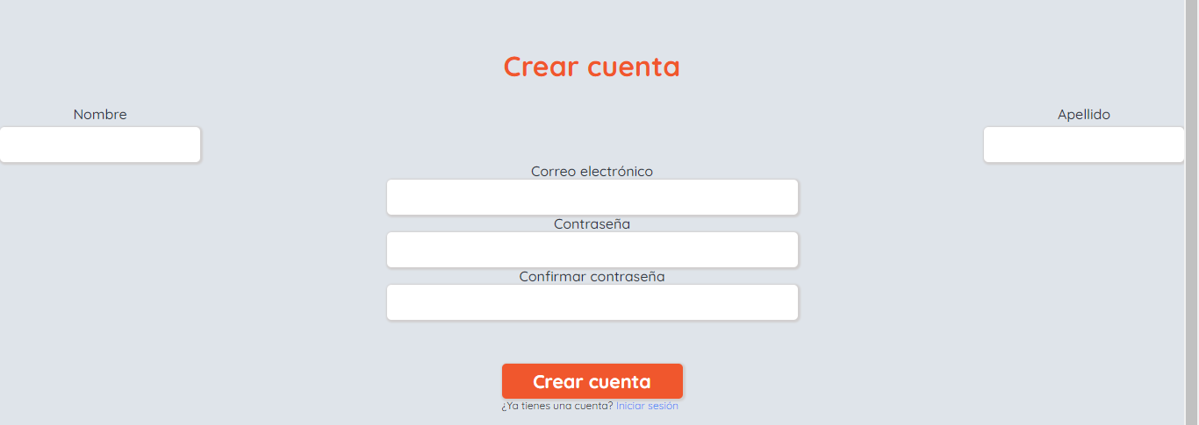 book_responsive_016
bug_009 | Template Registro - Mensaje de error desalineado | El mensaje de error se muestra desalineado en el bloque | El mensaje de error que indica que la contraseña debe tener mas de 6 digitos se encuentra desalineado | Debería mostrarse alineado al campo superior de acuerdo a lo que establece el prototipo de Figma | 1. Se ingreso a la url de la página en versión mobile 2. Se selecciono el menu hamburguesa 3. Se selecciono la opcion " Crear cuenta" | Resuelto |  |  |  |  | 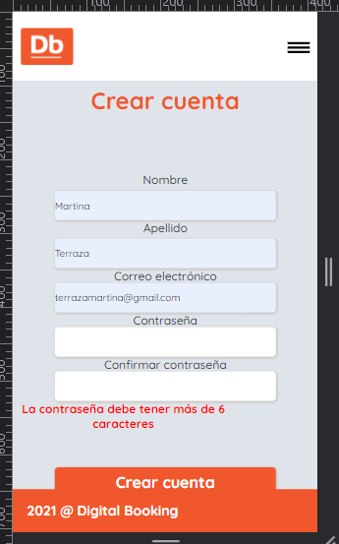
bug_010 | Template general - Header - Versión Ipad | El header de la versión ipad no permite visualizar en forma correcta el bloque buscador | El header de la versión ipad tapa una parte del bloque buscador | Deberían visualizarse los bloques completos sin intervenciones | 1. Se ingreso a la url de la página en versión ipad | Resuelto | Baja | Baja | Martina Terraza |  |  | book_responsive_005
bug_011 | Template general - Bloque Listado - Versiòn Ipad | El bloque listado de la versión Ipad muestra el título "Recomendaciones" desalineado en función a las cards que contiene | El bloque listado de la versión Ipad muestra el título "Recomendaciones" desalineado en función a las cards que contiene | La alineación debería ser de acuerdo a lo establecido en el prototipo de Figma https://www.figma.com/file/jfNoMVa2P8u1Oa4FdGd6Lo/SPRINT-1---CTD?node-id=337%3A3518 Pantalla : Ipad mini - 1/HOME | 1. Se ingreso a la url de la página en versión ipad | Resuelto | Baja | Baja | Martina Terraza
bug_012 | Template Login y Registro | Color erroneo de background | El color que registra el background del bloque Login y Registro es gris | Debería registrar el mismo color de fondo que el Header | 1. Se ingreso a la url a la opción de Login y/o Registro | Anulado | Baja | Baja | Martina Terraza
bug_013 | Bloque Buscador - Select ciudad - Ipad | Se ve cortada la ciudad seleccionada | Se ve cortado y no se alcanza a leer la ciudad | Deberia verse la ciudad y el pais al que pertenece | 1. Se ingreso a la url de la página en versión ipad 2. Se selecciono una ciudad de la lista desplegable del bloque Buscador | Resuelto | Media | Media | Martina Terraza
bug_014 | Lista desplegable select ciudad - Bloque buscador - Mobile | Se ve cortada la imagen correspondiente a la ciudad en la lista desplegable | Se ve cortada la imagen correspondiente a la ciudad en la lista desplegable | Debería verse el logo de ubicacion a la izquierda del nombre de la ciudad | 1. Se ingreso a la url de la página en versión mobile 2. Se desplego la lista del campo "Ciudad" | Resuelto | Media | Media | Martina Terraza
bug_015 | Tamaño Calendario | En el bloque buscador en la versión Ipad, el calendario debería registrar 525 pixeles | El calendario no registra 525 pixeles | En el bloque buscador en la versión Ipad, el calendario debería registrar 525 pixeles | 1. Se ingreso a la url de la página en versión ipad 2. Se selecciono el campo "check-in /check - out" | Resuelto | Media | Media | Martina Terraza
bug_016 | Permite crear cuenta con email vacio | En el bloque de registro permite crear un nuevo usuario dejando el email vacion | Se crea un nuevo usuario sin email asociado | Deberia solicitar un email antes de crear la cuenta | 1. Se ingreso al bloque de Reigstro seleccionando el botón "Crear Cuenta" 2. Se ingresor un nombre válido como "Sol" en el campo "Nombre" 3. Se ingreso un apellido válido como "Ruizl" en el campo "Apellido" 4. Se deja vacío el campo de "Correo elctronico" 5. Se ingreso un contraseña con más de 6 dígitos como : 1234567 en el campo "Contraseña" 6. Se ingreso un contraseña con más de 6 dígitos como : 1234567 en el campo "Confirmar contraseña" 7. Se presiono el botón "Crear cuenta" | Resuelto | Media | Media | Martina Terraza
bug_016 | Login- usuario logueado - url Login hardcodeado | Se ingresa a la url de registro de la página con un usuario que previamente inicio sesión | Permite ingrear el bloque de Login por más de que el usuario ya se encuentre loguedao | Debería redirigir al home de la pagina | Ingresar a el home de la página Iniciar sesión de forma exitosa Hardcodear la url e ingresar lo siguiente : http://localhost:3000/login | Resuelto | Media | Media | Martina Terraza
bug_017 | Registro- usuario logueado - url Registro hardcodeado | Se ingresa a la url de registro de la página con un usuario que previamente inicio sesión | Permite ingrear el bloque de Registro por más de que el usuario ya se encuentre loguedao | Debería redirigir al home de la pagina | Ingresar a el home de la página Iniciar sesión de forma exitosa Hardcodear la url e ingresar lo siguiente : http://localhost:3000/create | Resuelto | Media | Media | Martina Terraza

